Sheet1
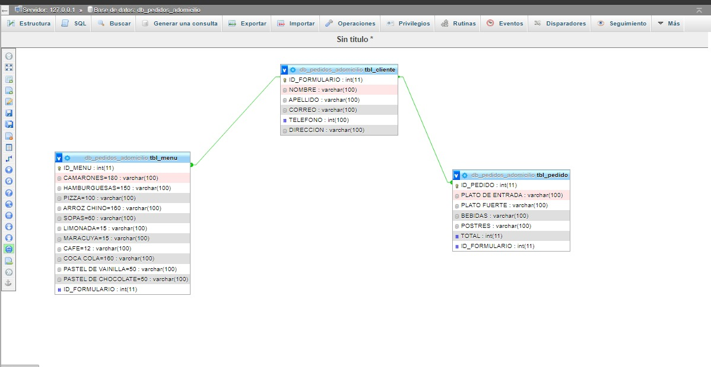
TBL_CLIENTE | TBL_CLIENTE
ID_FORMULARIO | ID_FORMULARIO | NOMBRE | APELLIDO | CORREO | TELEFONO | DIRECCION
NOMBRE | 1 | Kassandra | Márquez | kassandramarquez@gmail.com | 87095617 | Media cuadra debajo de Golosinas Adonnis
APELLIDO | 2 | Olman | Miranda | olmanmiranda@gmail.com | 96908677 | Barrio Lourdes
CORREO | 3 | Sofía | Zuniga | sofíaZuniga@gmail.com | 88346715 | Barrio Cabañas
TELEFONO
DIRECCION

TBL_MENU | TBL_MENU
ID_MENU | ID_MENU | CAMARONES | HAMBURGUESA | PIZZA | ARROZ CHINO | SOPAS | LIMONADA | MARACUYA | CAFÉ | COCA COLA | PASTEL DE VAINILLA | PASTEL DE CHOCOLATE | ID_FORMULARIO
CAMARONES | 1 | 2 |  |  |  | 2 | 2 |  |  | 2 | 1
HAMBURGUESA | 2 |  | 2 |  | 1 |  |  |  |  | 2 |  | 1
PIZZA | 3 | 5 |  |  | 1 |  | 1 | 3 |  | 1 | 1
ARROZ CHINO
SOPAS
LIMONADA
MARACUYA
CAFÉ
COCA COLA
PASTEL DE VAINILLA
PASTEL DE CHOCOLATE
#ID_FORMULARIO

TBL_PEDIDO | TBL_PEDIDO
ID_PEDIDO | ID_PEDIDO | PLATO DE ENTRADA | PLATO FURTE | BEBIDAS | POSTRES | TOTAL | ID_FORMULARIO
PLATO DE ENTRADA | 1 | 2 PLATOS DE CAMARONES | 2 PLATOS DE SOPA | 2 LIMONADA 2 COCA COLA | 1 PASTEL DE VAINILLA | 600
PLATO FUERTE | 2 | 2 PLATOS DE HAMBURGUESA | 1 BANDEJA DE ARROZ CHINO | 2 COCA COLAS | 1 PASTEL DE CHOCOLATE | 600
BEBIDAS | 3 | 5 PLATOS DE CAMARONES | 1 BANDEJA DE ARROZ CHINO | 1 LIMONADA 3 MARACUYA 1 COCA COLA | 1 PASTEL DE VAINILLA | 1,180
POSTRES
TOTAL
#ID_FORMULARIO

